Sheet1
マクロ実行

対象フォルダ | C:\Users\nekok\Documents\テスト
画像サイズ | 大きめ
ファイル名 | 書く
印刷範囲設定 | する

このマクロは、対象フォルダ配下に作成した子フォルダ単位でシートを作成し、
そのシートの中に子フォルダ配下の画像ファイルを自動で貼っていくものです。

【！注意！】
「テンプレート」シートは触らないでください。
誤って「テンプレート」シートのアクティブセルを変更した場合、A1に戻してください。

【使い方】
①対象フォルダ配下に、作成したいシート名ごとに子フォルダを切って（例：テストA-1、テストA-2）、その配下に貼り付けたい画像ファイルを格納します。
 |  | ※jpeg、jpg、gif、png、bmpの拡張子に対応しています。大文字でもOKです。

対象フォルダ

0001
0002
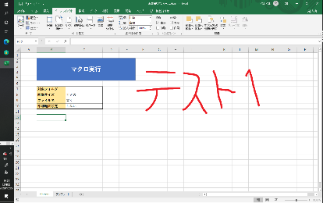
001.png
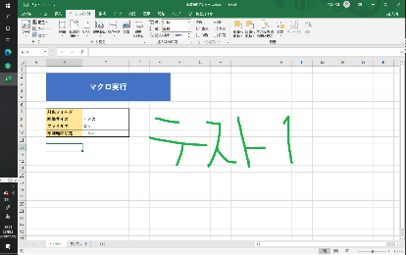
001.png


002.png

002.png


003.png

【！注意！】
・フォルダ名が31文字より長い場合、シート作成したときに31文字以降は切り落とされます。
例）あいうえおかきくけこさしすせそたちつてとなにぬねのはひふへほまみむめも
→あいうえおかきくけこさしすせそたちつてとなにぬねのはひふへほま
※Excelのシート名の最大文字数が31文字のため。
・フォルダ名や画像のファイル名はなるべく0パディングしてください。
正しく並べ替えができない場合があります。
NG例）1,10,2,20…
OK例）001,002,003…010,011…

②その他のオプションも指定して、「マクロ実行」ボタンを押下します。

③対象フォルダ配下の子フォルダごとでシートが作成され、画像が自動で貼り付けられます。

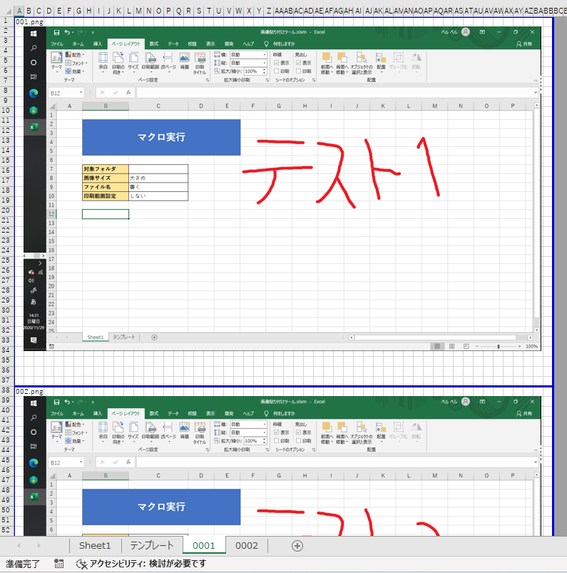
ファイル名を「書く」にすると画像の上にファイル名が記載される

印刷範囲設定「する」にすると印刷範囲が設定される

子フォルダ名がシート名になる

④作成された「テンプレート」シート以降のシートを、任意の別のブックへ移動してお使いください。

【！注意！】
・同じシート名のシートは作成できません（エラー終了します）。
・エラーが出て作成できなかった場合は、
「テンプレート」シート以降に作成されたシートをすべて削除してから、
再度実行してください。

